2.Pivot VC
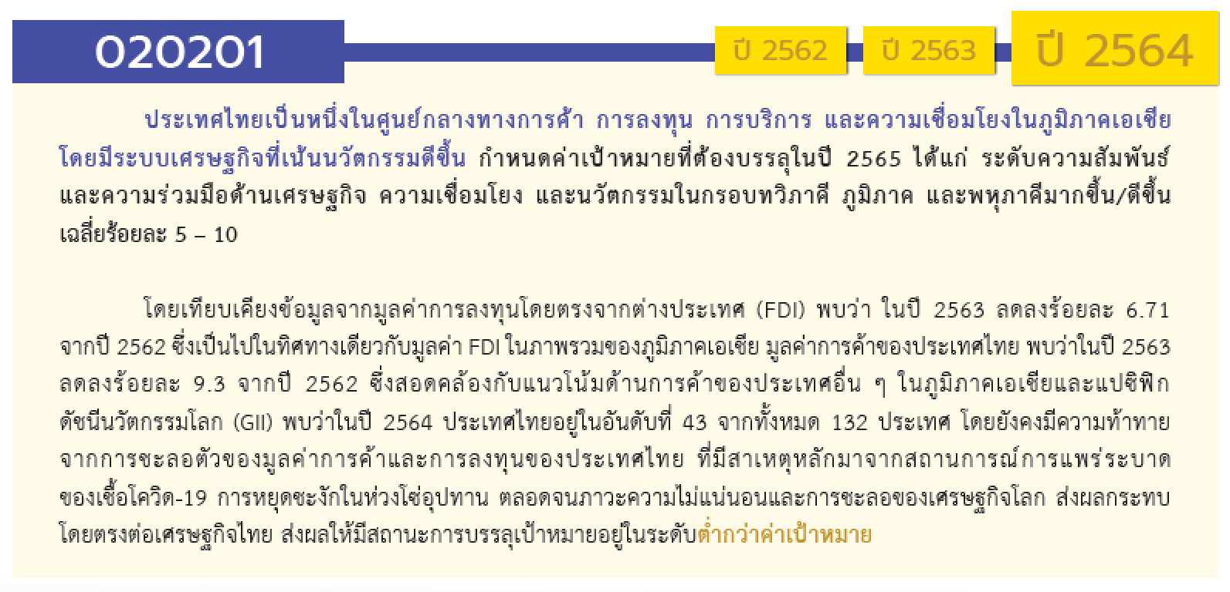
องค์ประกอบ/ปัจจัย | ปีงบประมาณ
 | 2560 | 2561 | 2562 | 2563 | 2564 | 2565 | 2566 | (blank) | รวมจำนวนโครงการทั้งหมด
020201V01 |  |  | 1 | 4 | 6 | 3 |  |  | 14
020201F0101 |  |  |  |  | 2 |  |  |  | 2
020201F0102 |  |  |  |  | 1 | 1 |  |  | 2
020201F0103 |  |  | 1 | 3 | 2 | 1 |  |  | 7
020201F0104 |  |  |  | 1 | 1 | 1 |  |  | 3
020201F0105
020201V02 | 1 | 2 | 37 | 69 | 84 | 67 |  |  | 260
020201F0201 |  |  | 6 | 9 | 7 | 3 |  |  | 25
020201F0202 |  |  | 1 | 2 | 1 |  |  |  | 4
020201F0203 | 1 | 2 | 30 | 58 | 76 | 64 |  |  | 231
020201V03 |  |  | 3 | 1 | 5 | 4 | 2 |  | 15
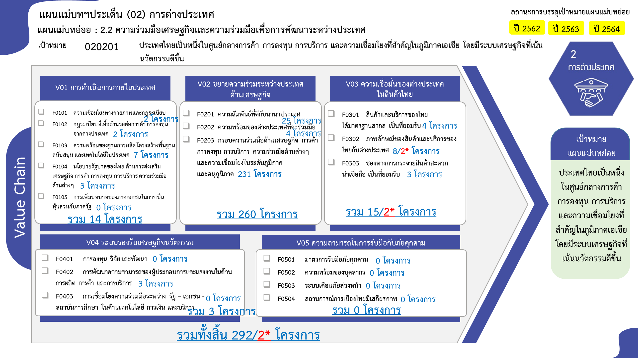
020201F0301 |  |  |  | 1 | 2 | 1 |  |  | 4
020201F0302 |  |  |  |  | 3 | 3 | 2 |  | 8
020201F0303 |  |  | 3 |  |  |  |  |  | 3
020201V04 |  | 1 |  | 1 | 1 |  |  |  | 3
020201F0402 |  | 1 |  | 1 | 1 |  |  |  | 3
020201F0401
020201F0403
020201V05
020201F0501
020201F0502
020201F0503
020201F0504
020201F0505
ไม่สอดคล้องกับ V และ F ใด |  |  | 1 | 2 |  |  |  |  | 3
F00 |  |  | 1 | 2 |  |  |  |  | 3
รวมจำนวนโครงการทั้งหมด | 1 | 3 | 42 | 77 | 96 | 74 | 2 |  | 295
*F00 หมายถึงโครงการไม่สอดคล้องกับองค์ประกอบและปัจจัยใดของเป้าหมายแผนแม่บทย่อย

 |  |  |  |  |  |  |  |  |  | หมายเหตุ: n* หมายถึง โครงการเพื่อขับเคลื่อนการบรรลุเป้าหมายตามยุทธศาสตร์ชาติ ประจำปีงบประมาณ พ.ศ. 2566
โครงการที่ไม่สอดคล้องกับองค์ประกอบและปัจจัยใดของเป้าหมายแผนแม่บทย่อย จำนวน 3 โครงการ

4.รวม
โครงการภายใต้เป้าหมายแผนแม่บทย่อย: 020201 ประเทศไทยเป็นหนึ่งในศูนย์กลางการค้า การลงทุน การบริการ และความเชื่อมโยงที่สำคัญในภูมิภาคเอเชีย โดยมีระบบเศรษฐกิจที่เน้นนวัตกรรมดีขึ้น
กรุณา Log in เข้าระบบ eMENSCR ก่อนดำเนินการ Click ที่ link โครงการนั้น ๆ
หมายเหตุ : หากไม่ Login จะไม่สามารถดูรายละเอียดโครงการได้
โครงการที่ปรากฎเป็นโครงการที่ผ่านการอนุมัติจากผู้บริหาร (M7) ของหน่วยงานเท่านั้น (ข้อมูล ณ เดือนมีนาคม 2565)

ชื่อโครงการ / การดำเนินงาน | ปีงบประมาณ | วันที่เริ่มต้นโครงการ | วันที่สิ้นสุดโครงการ | หน่วยงานระดับกองหรือเทียบเท่า | หน่วยงานระดับกรมหรือเทียบเท่า | หน่วยงานระดับกระทรวงหรือเทียบเท่า | ประเภทโครงการ | องค์ประกอบ | ปัจจัย
แผนงานการพัฒนาเขตเศรษฐกิจพิเศษสามฝ่าย อินโดนีเซีย-มาเลเซีย-ไทย Indonesia-Malaysia-Thailand Growth Triangle (IMT-GT) | 2560 | มกราคม 2560 | ธันวาคม 2564 | ภารกิจความร่วมมือหุ้นส่วนเพื่อการพัฒนา | กรมความร่วมมือระหว่างประเทศ | กระทรวงการต่างประเทศ |  | 020201V02 | 020201F0203
3. การประชุมเจรจาด้านการค้าบริการภายใต้กรอบอาเซียน | 2561 | ตุลาคม 2560 | กันยายน 2562 | สำนักการค้าบริการและการลงทุน | กรมเจรจาการค้าระหว่างประเทศ | กระทรวงพาณิชย์ |  | 020201V02 | 020201F0203
15. การประชุมคณะกรรมการเจรจาจัดทำความตกลงหุ้นส่วนทางเศรษฐกิจระดับภูมิภาค (Regional Comprehensive Economic Partnership : RCEP) | 2561 | ตุลาคม 2560 | กันยายน 2562 | สำนักประชาคมเศรษฐกิจอาเซียน | กรมเจรจาการค้าระหว่างประเทศ | กระทรวงพาณิชย์ |  | 020201V02 | 020201F0203
การเดินทางไปราชการต่างประเทศ | 2561 | ตุลาคม 2560 | กันยายน 2562 | สำนักวิชาการและแผน | สำนักงานปฏิรูปที่ดินเพื่อเกษตรกรรม | กระทรวงเกษตรและสหกรณ์ |  | 020201V04 | 020201F0402
โครงการเพิ่มประสิทธิภาพการดำเนินความร่วมมือกับต่างประเทศประจำปีงบประมาณ 2562 | 2562 | มกราคม 2562 | กันยายน 2562 | กองแผนงาน | กรมพัฒนาพลังงานทดแทนและอนุรักษ์พลังงาน | กระทรวงพลังงาน |  | 020201V02 | 020201F0203
โครงการส่งเสริมความร่วมมือด้านพลังงานทดแทนและอนุรักษ์พลังงานในระดับอนุภูมิภาคและภูมิภาค | 2562 | มีนาคม 2562 | พฤษภาคม 2563 | กองแผนงาน | กรมพัฒนาพลังงานทดแทนและอนุรักษ์พลังงาน | กระทรวงพลังงาน |  | 020201V02 | 020201F0203
โครงการค่าใช้จ่ายในการสนับสนุนการดำเนินงานด้านความร่วมมือกับต่างประเทศ ตามแผน AEDP และ EEP | 2562 | ธันวาคม 2561 | มีนาคม 2564 | กองแผนงาน | กรมพัฒนาพลังงานทดแทนและอนุรักษ์พลังงาน | กระทรวงพลังงาน |  | 020201V02 | 020201F0203
โครงการสร้างเครือข่ายความร่วมมือทางวิชาการระหว่างหน่วยงานในต่างประเทศ สำหรับผู้บริหารคณะ | 2562 | กุมภาพันธ์ 2562 | กันยายน 2562 | คณะเทคโนโลยีการเกษตร | มหาวิทยาลัยเทคโนโลยีราชมงคลธัญบุรี | กระทรวงการอุดมศึกษา วิทยาศาสตร์ วิจัยและนวัตกรรม |  | 0 | F00
โครงการ Towards the Improvement of the Rubber Tree Productivity | 2562 | กรกฎาคม 2562 | มิถุนายน 2565 | ภารกิจความร่วมมือหุ้นส่วนเพื่อการพัฒนา | กรมความร่วมมือระหว่างประเทศ | กระทรวงการต่างประเทศ |  | 020201V01 | 020201F0103
7. การประชุมเจรจาภายใต้กรอบ FTA อาเซียน-จีน | 2562 | พฤษภาคม 2562 | พฤษภาคม 2562 | สำนักเอเชีย แอฟริกาและตะวันออกกลาง | กรมเจรจาการค้าระหว่างประเทศ | กระทรวงพาณิชย์ |  | 020201V02 | 020201F0203
การประชุมคณะกรรมการร่วมกำกับการดำเนินงานภายใต้ความตกลงอาเซียน-ฮ่องกง | 2562 | สิงหาคม 2562 | สิงหาคม 2562 | สำนักเอเชีย แอฟริกาและตะวันออกกลาง | กรมเจรจาการค้าระหว่างประเทศ | กระทรวงพาณิชย์ |  | 020201V02 | 020201F0203
8. การประชุมเจรจาภายใต้กรอบ FTA อาเซียน-สาธารณรัฐเกาหลี | 2562 | กุมภาพันธ์ 2562 | กุมภาพันธ์ 2562 | สำนักเอเชีย แอฟริกาและตะวันออกกลาง | กรมเจรจาการค้าระหว่างประเทศ | กระทรวงพาณิชย์ |  | 020201V02 | 020201F0203
11. การประชุมเจรจาภายใต้กรอบ FTA ไทย-ตุรกี | 2562 | ตุลาคม 2561 | กันยายน 2562 | สำนักเอเชีย แอฟริกาและตะวันออกกลาง | กรมเจรจาการค้าระหว่างประเทศ | กระทรวงพาณิชย์ |  | 020201V02 | 020201F0203
9. การประชุมเจรจาภายใต้กรอบ FTA ไทย-ญี่ปุ่น | 2562 | มกราคม 2562 | มกราคม 2562 | สำนักเอเชีย แอฟริกาและตะวันออกกลาง | กรมเจรจาการค้าระหว่างประเทศ | กระทรวงพาณิชย์ |  | 020201V02 | 020201F0203
22. การสร้างความสัมพันธ์ทางการค้ากับประเทศ ภูมิภาคเอเชียและตะวันออกกลาง (ไม่รวมเอเชียตะวันออกเฉียงใต้) | 2562 | ตุลาคม 2561 | กันยายน 2562 | สำนักเอเชีย แอฟริกาและตะวันออกกลาง | กรมเจรจาการค้าระหว่างประเทศ | กระทรวงพาณิชย์ |  | 020201V02 | 020201F0203
4. การประชุมเจรจาด้านการลงทุนภายใต้กรอบอาเซียน | 2562 | ตุลาคม 2561 | กันยายน 2562 | สำนักการค้าบริการและการลงทุน | กรมเจรจาการค้าระหว่างประเทศ | กระทรวงพาณิชย์ |  | 020201V02 | 020201F0203
18. การประชุมพาณิชย์อิเล็กทรอนิกส์ภายใน WTO และเวทีระหว่างประเทศที่เกี่ยวข้อง | 2562 | ตุลาคม 2561 | กันยายน 2562 | สำนักการค้าบริการและการลงทุน | กรมเจรจาการค้าระหว่างประเทศ | กระทรวงพาณิชย์ |  | 020201V02 | 020201F0203
19. การประชุมเจรจาด้านการค้าสินค้าภายใต้กรอบ WTO | 2562 | ตุลาคม 2561 | กันยายน 2562 | สำนักการค้าสินค้า | กรมเจรจาการค้าระหว่างประเทศ | กระทรวงพาณิชย์ |  | 020201V02 | 020201F0203
20. การประชุมร่วมกับสหภาพยุโรปในประเด็น Brexit | 2562 | ตุลาคม 2561 | กันยายน 2562 | สำนักการค้าสินค้า | กรมเจรจาการค้าระหว่างประเทศ | กระทรวงพาณิชย์ |  | 020201V02 | 020201F0203
14. การประชุมเจรจาด้านการค้าสินค้าภายใต้กรอบ FTA (รอบพิเศษ) | 2562 | ตุลาคม 2561 | กันยายน 2562 | สำนักการค้าสินค้า | กรมเจรจาการค้าระหว่างประเทศ | กระทรวงพาณิชย์ |  | 020201V02 | 020201F0203
2. การประชุมเจรจาด้านการค้าสินค้าภายใต้กรอบอาเซียน | 2562 | ธันวาคม 2561 | มิถุนายน 2562 | สำนักการค้าสินค้า | กรมเจรจาการค้าระหว่างประเทศ | กระทรวงพาณิชย์ |  | 020201V02 | 020201F0203
การขยายกรอบการชำระบัญชีสกุลเงินท้องถิ่น (Local Currency Settlement) ในการประกอบธุรกรรมทางการค้าและการลงทุน | 2562 | เมษายน 2562 | เมษายน 2565 | สำนักนโยบายเศรษฐกิจระหว่างประเทศ | สำนักงานเศรษฐกิจการคลัง | กระทรวงการคลัง | โครงการภายใต้กิจกรรม Big Rock | 020201V02 | 020201F0202
โครงการก่อสร้างทางรถไฟสายท่านาแล้ง – เวียงจันทน์ ระยะที่ 2 ส่วนที่ 2 สปป. ลาว | 2562 | กันยายน 2562 | มกราคม 2565 | สำนักนโยบายและแผน | สำนักงานความร่วมมือพัฒนาเศรษฐกิจกับประเทศเพื่อนบ้าน | กระทรวงการคลัง |  | 020201V02 | 020201F0203
1. การประชุมความร่วมมือและดำเนินงานภายใต้กรอบอาเซียน | 2562 | ตุลาคม 2561 | เมษายน 2562 | สำนักประชาคมเศรษฐกิจอาเซียน | กรมเจรจาการค้าระหว่างประเทศ | กระทรวงพาณิชย์ |  | 020201V02 | 020201F0203
5. การเป็นเจ้าภาพการประชุมอาเซียนเนื่องในวาระการเป็น ประธานอาเซียนของไทย ปี 2562 | 2562 | ตุลาคม 2561 | กันยายน 2562 | สำนักประชาคมเศรษฐกิจอาเซียน | กรมเจรจาการค้าระหว่างประเทศ | กระทรวงพาณิชย์ |  | 020201V02 | 020201F0203
12. การพิจารณาจัดทำความตกลง FTA ไทย-สหภาพยุโรป | 2562 | มิถุนายน 2562 | พฤศจิกายน 2562 | สำนักยุโรป | กรมเจรจาการค้าระหว่างประเทศ | กระทรวงพาณิชย์ |  | 020201V02 | 020201F0203
23. การสร้างความสัมพันธ์ทางการค้ากับประเทศภูมิภาคยุโรปและ CIS | 2562 | พฤศจิกายน 2561 | มิถุนายน 2562 | สำนักยุโรป | กรมเจรจาการค้าระหว่างประเทศ | กระทรวงพาณิชย์ |  | 020201V02 | 020201F0203
สร้างความมั่นใจผู้ประกอบการในการคุ้มครองและป้องกันทรัพย์สินทางปัญญาไทย และการเตรียมความพร้อมของไทยด้านทรัพย์สินทางปัญญาในการเจรจาการค้าระหว่างประเทศและจัดทำ/เข้าร่วมความตกลงการค้าเสรี (FTA) กับประเทศคู่ค้า | 2562 | ตุลาคม 2561 | กันยายน 2562 | สำนักส่งเสริมการพัฒนาทรัพย์สินทางปัญญา | กรมทรัพย์สินทางปัญญา | กระทรวงพาณิชย์ |  | 020201V02 | 020201F0203
10. การประชุมเจรจาภายใต้กรอบ FTA ไทย-ชิลี | 2562 | มิถุนายน 2562 | มิถุนายน 2562 | สำนักอเมริกา แปซิฟิกและองค์การระหว่างประเทศ | กรมเจรจาการค้าระหว่างประเทศ | กระทรวงพาณิชย์ |  | 020201V02 | 020201F0203
17. การประชุมเจรจาภายใต้กรอบเอเปค | 2562 | พฤศจิกายน 2561 | กันยายน 2562 | สำนักอเมริกา แปซิฟิกและองค์การระหว่างประเทศ | กรมเจรจาการค้าระหว่างประเทศ | กระทรวงพาณิชย์ |  | 020201V02 | 020201F0203
21. การประชุมภายใต้องค์กรระหว่างประเทศและกลุ่มเศรษฐกิจ | 2562 | มกราคม 2562 | เมษายน 2562 | สำนักอเมริกา แปซิฟิกและองค์การระหว่างประเทศ | กรมเจรจาการค้าระหว่างประเทศ | กระทรวงพาณิชย์ |  | 020201V02 | 020201F0203
16. การประชุมเจรจาภายใต้กรอบ CPTPP | 2562 | มกราคม 2562 | มกราคม 2562 | สำนักอเมริกา แปซิฟิกและองค์การระหว่างประเทศ | กรมเจรจาการค้าระหว่างประเทศ | กระทรวงพาณิชย์ |  | 020201V02 | 020201F0203
การประชุมเจรจาภายใต้กรอบ CPTPP : โครงการสัมมนาและศึกษาดูงาน เรื่องการคุ้มครองพันธุ์พืชใหม่ ในจังหวัดลำปาง และเชียงใหม่ | 2562 | สิงหาคม 2562 | สิงหาคม 2562 | สำนักอเมริกา แปซิฟิกและองค์การระหว่างประเทศ | กรมเจรจาการค้าระหว่างประเทศ | กระทรวงพาณิชย์ |  | 020201V02 | 020201F0203
6. การประชุมเจรจาภายใต้กรอบ FTA อาเซียน-ออสเตรเลีย-นิวซีแลนด์ | 2562 | เมษายน 2562 | มิถุนายน 2562 | สำนักอเมริกา แปซิฟิกและองค์การระหว่างประเทศ | กรมเจรจาการค้าระหว่างประเทศ | กระทรวงพาณิชย์ |  | 020201V02 | 020201F0203
การเดินทางเพื่อสำรวจเส้นทาง Coastal Shipping | 2562 | เมษายน 2562 | เมษายน 2562 |  | สำนักงานปลัดกระทรวงการต่างประเทศ | กระทรวงการต่างประเทศ |  | 020201V03 | 020201F0303
การเดินทางเข้าร่วมการประชุมและสำรวจพื้นที่ร่วมกันของหัวหน้าคณะทำงานด้านเทคนิคไทย–มาเลเซียสำหรับการชี้จุดพิกัดเชื่อมต่อด่านสะเดา–ด่านบูกิตกายูฮิตัม | 2562 | พฤษภาคม 2562 | พฤษภาคม 2562 |  | สำนักงานปลัดกระทรวงการต่างประเทศ | กระทรวงการต่างประเทศ |  | 020201V02 | 020201F0201
การเยือนจีน (มณฑลเหอหนาน) ของรัฐมนตรีช่วยว่าการกระทรวงการต่างประเทศ | 2562 | เมษายน 2562 | เมษายน 2562 |  | สำนักงานปลัดกระทรวงการต่างประเทศ | กระทรวงการต่างประเทศ |  | 020201V02 | 020201F0203
การเยือนไทยอย่างเป็นทางการของนายหลี่ ซี สมาชิกกรมการเมืองพรรคคอมมิวนิสต์จีนและเลขาธิการพรรคคอมมิวนิสต์จีนประจำมณฑลกวางตุ้ง | 2562 | มิถุนายน 2562 | มิถุนายน 2562 |  | สำนักงานปลัดกระทรวงการต่างประเทศ | กระทรวงการต่างประเทศ |  | 020201V02 | 020201F0201
...

